Stückliste
Objekt | Bauteilnummer | Miniaturansicht | Stücklistenstruktur | Einheitenmenge | ANZAHL | Bestandsnummer | Beschreibung | REV.
1 | Träger | 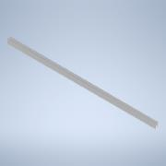 | Normal | Jede | 1
2 | MontageAufnahmeLO | 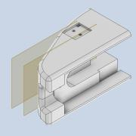 | Normal | Jede | 2
3 | Katze_Lagerhalter_hinten | 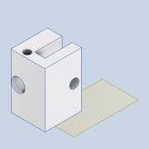 | Normal | Jede | 1
4 | Katze_Lagerhalter_vorne | 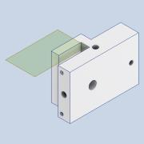 | Normal | Jede | 1
5 | LagerHH | 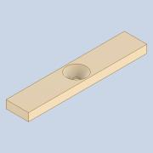 | Normal | Jede | 2
6 | LagerHO | 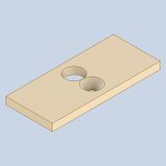 | Normal | Jede | 4
7 | BS 292 Teil 1 - 624 - 4 x 13 x 5 |  | Gekauft | Jede | 13 |  | Rollenlager - Kugellager, Zylinder- und Tonnenrollenlager - Spezifikation für Abmessungen von Kugellagern, Zylinder- und Tonnenrollenlagern
8 | Umlenkfläche | 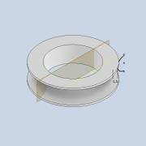 | Normal | Jede | 13
9 | AS 1237 - 4 |  | Gekauft | Jede | 26 |  | Flache Unterlegscheiben, Metall, für allgemeine Konstruktionszwecke (metrische Ausführung)
10 | DIN 7991 - M4x12 | 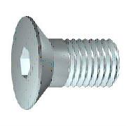 | Gekauft | Jede | 11 |  | Senkschrauben mit Innensechskant
11 | HalterUmlenkrolleOVR | *Verschieden* | Normal | Jede | 7
12 | SeilStange1m | *Verschieden* | Normal | Jede | 23
13 | RollenhalterU | 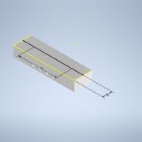 | Normal | Jede | 2
14 | HalterUmlenkrolleDPL | *Verschieden* | Normal | Jede | 2
15 | DIN 7991 - M4x25 |  | Gekauft | Jede | 1 |  | Senkschrauben mit Innensechskant
16 | SeilatrappeHalter | 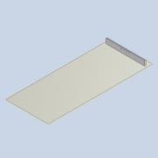 | Normal | Jede | 1
17 | HalterUmlenkrolleOVL | 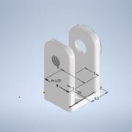 | Normal | Jede | 1
18 | seilatrappeHalterMini | 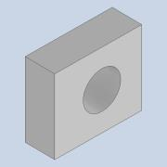 | Normal | Jede | 4
19 | DIN 7991 - M6x16 |  | Gekauft | Jede | 8 |  | Senkschrauben mit Innensechskant
20 | WS_10_40_930_2 | 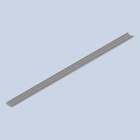 | Normal | Jede | 1
21 | item_61193_profil-x-8-40x40-2no180-_930_high | 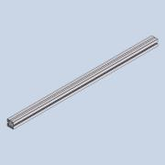 | Normal | Jede | 1
22 | item_49291_profil-x-8-40x40-leicht-_120_high | 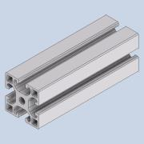 | Normal | Jede | 2
23 | item_49288_profil-x-8-40x40-4no-lei_200_high | 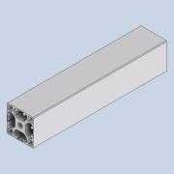 | Normal | Jede | 2
24 | item_49288_profil-x-8-40x40-4no-lei_475_high | 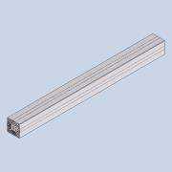 | Normal | Jede | 4
25 | item_67284_automatik-verbindungssat__high | 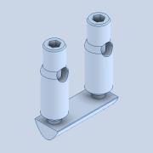 | Normal | Jede | 10
26 | item_63697_stellfuss-d40-m8x60-grau_35_0_high | 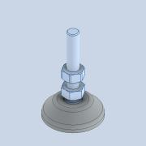 | Normal | Jede | 4
27 | item_62716_abdeckkappe-8-40x40-grau__high | 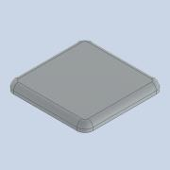 | Normal | Jede | 4
28 | item_42006_nutenstein-8-st-m4-verzi__high | 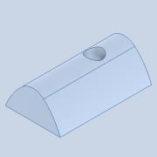 | Normal | Jede | 4
29 | item_48996_automatik-verbindungssat__high | 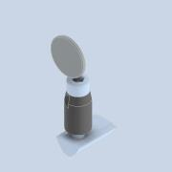 | Normal | Jede | 2
30 | item_41123_winkel-8-80x80-zn-weissa__high | 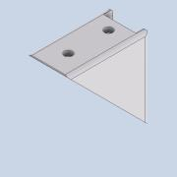 | Normal | Jede | 2
31 | item_2618_nutenstein-8-st-m8-verzi__high | 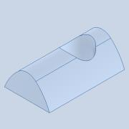 | Normal | Jede | 8
32 | item_62758_winkel-abdeckkappe-8-80x__high | 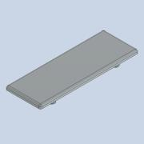 | Normal | Jede | 2
33 | item_2623_nutenstein-8-st-m6-verzi__high | 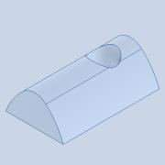 | Normal | Jede | 10
34 | item_43452_stellfuss-d30-m6x45-schw_20_0_high | 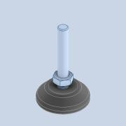 | Normal | Jede | 2
35 | item_42005_nutenstein-8-st-m5-verzi__high | 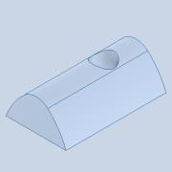 | Normal | Jede | 8
36 | item_67777_winkel-5-20-weissalumini__high | 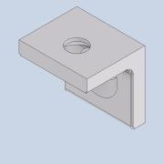 | Normal | Jede | 4
37 | item_68092_befestigungssatz-5-2-4mm_2_high | 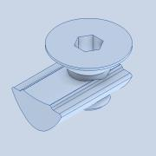 | Normal | Jede | 4
38 | M3 Haken 40mm | 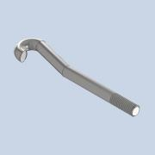 | Normal | Jede | 6
39 | item_0047308_Blech Al 2mm_L=1100_B=180_1 | 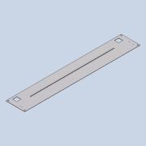 | Normal | Jede | 1 |  | STEP AP214 | NONE
40 | Zugfeder1 | *Verschieden* | Normal | Jede | 2
41 | item_37006_nutenstein-5-st-m4-verzi__high | 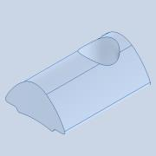 | Normal | Jede | 12
42 | item_47308_blech-al-2mm-naturfarben_110_1100_high | 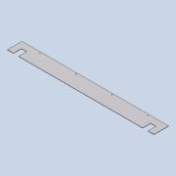 | Normal | Jede | 1
43 | item_37003_profil-5-20x20-natur-370_1096_high | 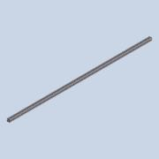 | Normal | Jede | 1
44 | item_43774_profil-5-20x20-1n-natur-_1096_high |  | Normal | Jede | 1
45 | item_47308_blech-al-2mm-naturfarben_178_110_high | 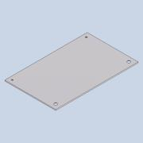 | Normal | Jede | 2
46 | item_47308_blech-al-2mm-naturfarben_120_90_high | *Verschieden* | Normal | Jede | 2
47 | HebelhalterBlock | *Verschieden* | Normal | Jede | 2
48 | ISO 12633-2 - 20x20x2 - 200 |  | Normal | 200,000 mm | 200,000 mm | 20x20x2 | Warmgefertigte Hohlprofile (Baustahl) - Maße und Profileigenschaften
49 | Lagerhülse 6x4x0 | 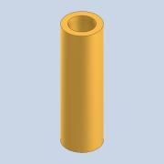 | Normal | Jede | 1
50 | knaufErgo | 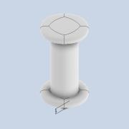 | Normal | Jede | 1
51 | Frameblock | 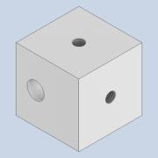 | Normal | Jede | 8
52 | waage |  | Normal | Jede | 1
53 | verkleidungBremse | 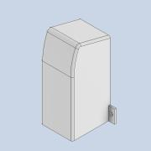 | Normal | Jede | 1
54 | Platte Scharfe Ecken (mm) 150 x 30 x 8 |  | Normal | Jede | 2
55 | ISO 7089 - 5 |  | Gekauft | Jede | 4 |  | Unterlegscheiben - normale Ausführung - Produktklasse A
56 | DIN 933 - M5 x 8 | 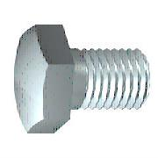 | Gekauft | Jede | 4 |  | Sechskantschraube
57 | DIN 933 - M5 x 18 |  | Gekauft | Jede | 4 |  | Sechskantschraube
58 | MontageAufnahmeLO-LH | 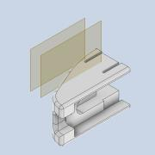 | Normal | Jede | 2
59 | item_61196_profil-x-8-40x40-3no-lei_930_high | 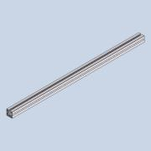 | Normal | Jede | 1
60 | SchlittenS | 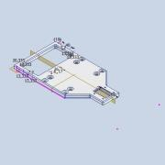 | Normal | Jede | 1
61 | WJ200UM_01_10_1 | 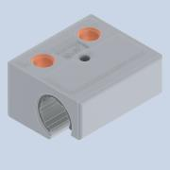 | Normal | Jede | 4
62 | HalterUmlenkrolleH | 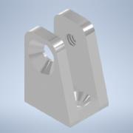 | Normal | Jede | 1
63 | DIN 7991 - M3x10 |  | Gekauft | Jede | 2 |  | Senkschrauben mit Innensechskant
64 | Bremsbelag | 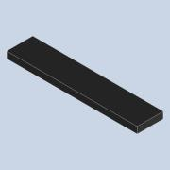 | Normal | Jede | 2
65 | Bremse | 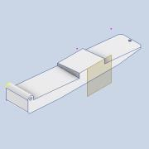 | Normal | Jede | 1
66 | Sliderhalter | *Verschieden* | Normal | Jede | 2
67 | SchubstangeA | *Verschieden* | Normal | Jede | 2
68 | Druckfeder1 | *Verschieden* | Normal | Jede | 2
69 | AS 1427 - M3 x 40 | 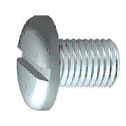 | Gekauft | Jede | 5 |  | ISO metrische Schrauben mit Ganzgewinde
70 | Spannschloss M3-wie din1480 | 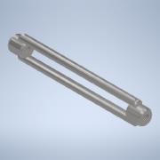 | Normal | Jede | 4
71 | BremsbelagBreit |  | Normal | Jede | 1
72 | Bauteil8 |  | Normal | Jede | 2
73 | ISO 4032 - M4 |  | Gekauft | Jede | 4 |  | Sechskantmutter
74 | DIN EN ISO 4026 - M4 x 8 |  | Gekauft | Jede | 4 |  | Innensechskant-Gewindestifte mit Kegelstumpf
75 | ISO 2009 - M2 x 4 |  | Gekauft | Jede | 10 |  | Senkschraube
76 | ISO 10642 - M4 x 25 |  | Gekauft | Jede | 4 |  | Innensechskantschraube mit Senkkopf
77 | ISO 10642 - M6 x 16 |  | Gekauft | Jede | 8 |  | Innensechskantschraube mit Senkkopf
78 | ISO 10642 - M3 x 16 |  | Gekauft | Jede | 4 |  | Innensechskantschraube mit Senkkopf
79 | ISO 10642 - M3 x 25 |  | Gekauft | Jede | 4 |  | Innensechskantschraube mit Senkkopf
80 | ISO 2009 - M2 x 6 |  | Gekauft | Jede | 20 |  | Senkschraube
81 | ISO 10642 - M4 x 30 |  | Gekauft | Jede | 4 |  | Innensechskantschraube mit Senkkopf
82 | ISO 2338 - 2 h8 x 10 |  | Gekauft | Jede | 4 |  | Zylinderstift
83 | ISO 4762 - M4 x 12 |  | Gekauft | Jede | 1 |  | Innensechskantschraube
84 | ISO 4032 - M3 | *Verschieden* | Gekauft | Jede | 8 |  | *Verschieden*
85 | ISO 10642 - M3 x 8 |  | Gekauft | Jede | 12 |  | Innensechskantschraube mit Senkkopf
86 | ISO 10642 - M4 x 20 |  | Gekauft | Jede | 4 |  | Innensechskantschraube mit Senkkopf
87 | ISO 10642 - M4 x 8 |  | Gekauft | Jede | 8 |  | Innensechskantschraube mit Senkkopf
88 | ISO 10642 - M5 x 10 |  | Gekauft | Jede | 4 |  | Innensechskantschraube mit Senkkopf
89 | ISO 10642 - M5 x 12 |  | Gekauft | Jede | 2 |  | Innensechskantschraube mit Senkkopf
90 | ISO 10642 - M5 x 16 |  | Gekauft | Jede | 2 |  | Innensechskantschraube mit Senkkopf
91 | ISO 4762 - M8 x 16 |  | Gekauft | Jede | 8 |  | Innensechskantschraube
92 | ISO 2009 - M2 x 10 |  | Gekauft | Jede | 6 |  | Senkschraube
93 | ISO 2009 - M2 x 5 |  | Gekauft | Jede | 2 |  | Senkschraube
94 | ISO 2338 - 2 h8 x 30 |  | Gekauft | Jede | 1 |  | Zylinderstift
95 | ISO 10642 - M4 x 40 |  | Gekauft | Jede | 1 |  | Innensechskantschraube mit Senkkopf
96 | ISO 7089 - 4 |  | Gekauft | Jede | 2 |  | Unterlegscheiben - normale Ausführung - Produktklasse A
97 | ISO 10642 - M3 x 30 |  | Gekauft | Jede | 1 |  | Innensechskantschraube mit Senkkopf

